List1
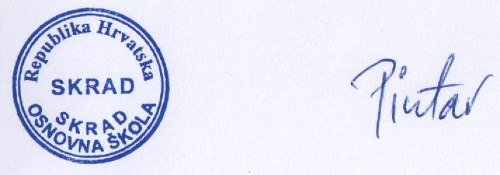
OSNOVNA ŠKOLA SKRAD, ŠKOLSKA 2., 51311 SKRAD

Na temelju članka 28. Zakona o javnoj nabavi (N.N. 120/16), usvojenog financijskog Plana Škole ravnatelj je donio 17. prosinca 2019.

PLAN NABAVE ZA 2020. GODINU

Rbr. | PREDMET NABAVE | evidencijski broj nabave | Brojčana oznaka | Procijenjena vrijednost s PDV-om | Vrsta postupka | Posebni režim nabave | Predmet podijeljen u grupe | Sklapa se ugovor/ Okvirni sporazum/ Narudžbenica | Planirani početak postupka | Planirano trajanje | Napomena
1. | lož ulje | 05/01-18/22OS | 09135000-4 | 106,500.00 |  | da | NE | OS | 1.1.2019. | 12 mjeseci | zajednička javna nabava PGŽ
2. | električna energija | 02/01-18/01OS | 09310000-5 | 24,500.00 |  | da | NE | OS | 1.1.2019 | 12 mjeseci | zajednička javna nabava PGŽ
3. | usluga zamjene stolarije/vrata/ | 01/JN/2020 | 45421134-2 | 42,000.00 |  | NE | DA | UGOVOR | 1.1.2020. | 12 MJESECI

 | PLAN NABAVE STUPA NA SNAGU DANOM DONOŠENJA I OBJAVLJUJE SE U ELEKTRONIČKOM OGLASNIKU JAVNE NABAVE I NA WEB STRANICAMA ŠKOLE

 | RAVNATELJ ŠKOLE:
 | VJEKOSLAV PINTAR

